Sheet4
class Alex(chainer.Chain): |  |  |  |  |  | http://hirotaka-hachiya.hatenablog.com/entry/2016/07/09/122106
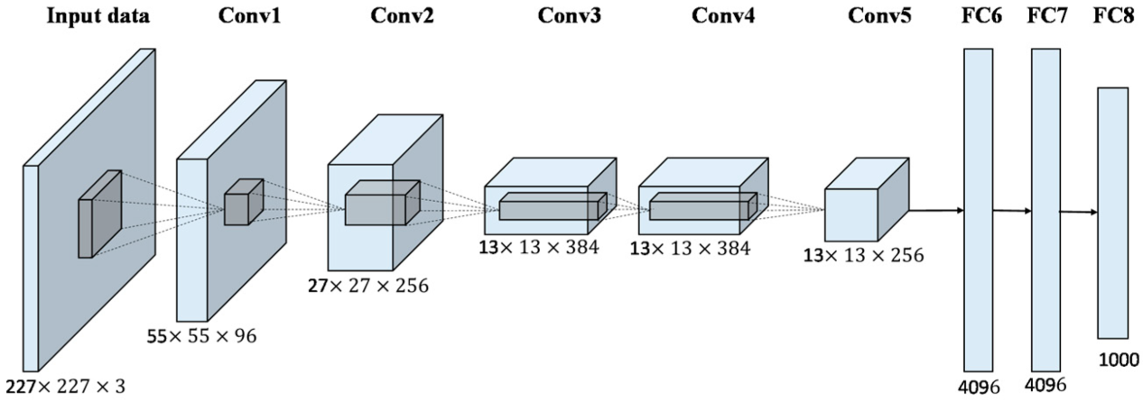
insize = 227

def __init__(self):
super(Alex, self).__init__(
conv1=L.Convolution2D(3, 96, 11, stride=4),
conv2=L.Convolution2D(96, 256, 5, pad=2),
conv3=L.Convolution2D(256, 384, 3, pad=1),
conv4=L.Convolution2D(384, 384, 3, pad=1),
conv5=L.Convolution2D(384, 256, 3, pad=1),
fc6=L.Linear(9216, 4096),
fc7=L.Linear(4096, 4096),
fc8=L.Linear(4096, 1000),
) |  |  |  |  |  | 1つ注意したいのは原論文の図で入力画像のサイズが(224x224x3)となっていますが、実際は(227x227x3)が正しいようです
self.train = True |  |  |  |  |  | ⇒ floor による 切り捨て

 | Lname | レイヤー名
 | Isize | 入力サイズ
 | Csize | チャネル数
 | Ksize | カーネルサイズ
 | Ssize | ストライドサイズ
 | Psize | パディングサイズ
 | Osize | 出力サイズ
 | Npam | パラメータ数

順当 | Osize | = floor((Isize - Ksize + 2Psize)/Ssize) + 1
 |  | =floor((227-11+2*0,1)/4)+1
 |  | =55

 | Npam = Csize_previous * Csize_current * (Ksize^2 + 1)
 |  | ＝96*3*（11*11+1）
 |  | =35136

 | alex | 内部変数 | 引数（入力） | 引数（入力） | 引数（入力） | 引数（入力） | 初期値のみ 入力、 以降内部 | 内部変数
元データ | Lname | Isize | Csize | Ksize | Ssize | Psize | Osize | Npam
 | input |  | 3 |  |  |  | 227
 | conv1 | 227 | 96 | 11 | 4 | 0 | 55 | 35136
 | pool1 | 55 | 96 | 3 | 2 | 0 | 27
 | conv2 | 27 | 256 | 5 | 1 | 2 | 27 | 638976
 | pool2 | 27 | 256 | 3 | 2 | 0 | 13
 | conv3 | 13 | 384 | 3 | 1 | 1 | 13 | 983040
 | conv4 | 13 | 384 | 3 | 1 | 1 | 13 | 1474560
 | conv5 | 13 | 256 | 3 | 1 | 1 | 13 | 983040
 | pool5 | 13 | 256 | 3 | 2 | 0 | 6
 | fc6 | 9216 |  |  |  |  | 4096 | 37748736
 | fc7 | 4096 |  |  |  |  | 4096 | 16777216
 | fc8 | 4096 |  |  |  |  | 1000 | 4096000
 |  |  |  |  |  |  | total | 62736704

 | vgg-19
 | Lname | Isize | Csize | Ksize | Ssize | Psize | Osize | Npam
 | input |  | 3 |  |  |  | 224
 | conv1_1 | 224 | 64 | 3 | 1 | 1 | 224 | 1920
 | conv1_2 | 224 | 64 | 3 | 1 | 1 | 224 | 40960
 | pool1 | 224 | 64 | 2 | 2 | 0 | 112
 | conv2_1 | 112 | 128 | 3 | 1 | 1 | 112 | 81920
 | conv2_2 | 112 | 128 | 3 | 1 | 1 | 112 | 163840
 | pool2 | 112 | 128 | 2 | 2 | 0 | 56
 | conv3_1 | 56 | 256 | 3 | 1 | 1 | 56 | 327680
 | conv3_2 | 56 | 256 | 3 | 1 | 1 | 56 | 655360
 | conv3_3 | 56 | 256 | 3 | 1 | 1 | 56 | 655360
 | conv3_4 | 56 | 256 | 3 | 1 | 1 | 56 | 655360
 | pool3 | 56 | 256 | 2 | 2 | 0 | 28
 | conv4_1 | 28 | 512 | 3 | 1 | 1 | 28 | 1310720
 | conv4_2 | 28 | 512 | 3 | 1 | 1 | 28 | 2621440
 | conv4_3 | 28 | 512 | 3 | 1 | 1 | 28 | 2621440
 | conv4_4 | 28 | 512 | 3 | 1 | 1 | 28 | 2621440
 | pool4 | 28 | 512 | 2 | 2 | 0 | 14
 | conv5_1 | 14 | 512 | 3 | 1 | 1 | 14 | 2621440
 | conv5_2 | 14 | 512 | 3 | 1 | 1 | 14 | 2621440
 | conv5_3 | 14 | 512 | 3 | 1 | 1 | 14 | 2621440
 | conv5_4 | 14 | 512 | 3 | 1 | 1 | 14 | 2621440
 | pool5 | 14 | 512 | 2 | 2 | 0 | 7
 | fc6 | 25088 |  |  |  |  | 4096 | 102760448
 | fc7 | 4096 |  |  |  |  | 4096 | 16777216
 | fc8 | 4096 |  |  |  |  | 1000 | 4096000
 |  |  |  |  |  |  | total | 143294464

